Oppgave 1
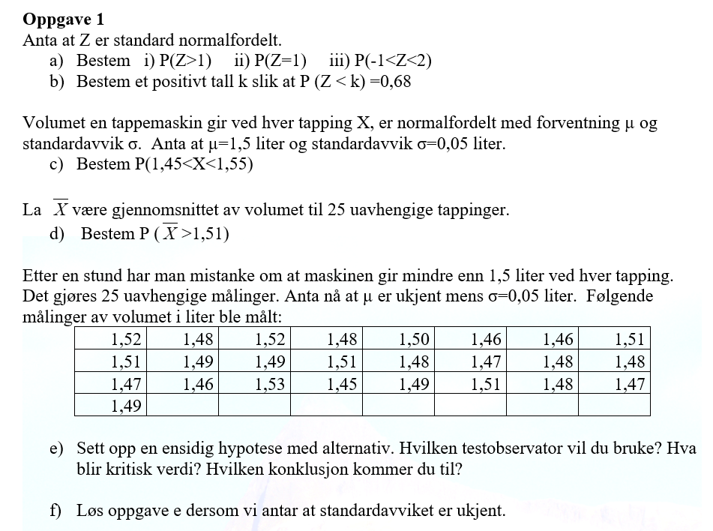
a) i) P(Z>1)=1-P(Z≤1)= | 0.159
ii) P(Z=1)= | 0.242
iii)P(-1<Z<2)=P(Z≤2)-P(Z≤-1)= |  | 0.819

c) X~N(1.5, 0.05)
P(1,45<X<1,55)=P(X≤1,55)-P(X≤1,45)= |  | 0.683
$$\overline{X}\sim N\left(1.5, \frac{0,05}{\sqrt{25}}\right)=N(1.5, 0.01)$$
d)

P(Gjen.>1,51)=1-P(Gjen.≤1,51)= |  | 0.159
$$H_{0}: μ=1,5 mot H_{1}: μ<1,5$$
$$Testobservator: \overline{X}=1,488$$
$$Kritisk verdi:k=μ_{0}−z_{0,05}\frac{σ}{\sqrt{n}}=1,5−z_{0,05}\frac{10}{\sqrt{25}}≈−1,79$$
$$\overline{X}>k. Det betyr at vi ikke kan påstå H_{1} og beholder H_{0}.$$
$$Det vil si at vi har ikke grunnlag til å påstå at$$
$$maskinen gir mindre enn 1,5 L.$$
e)
1.52 |  |  | 1.4876
1.51 |  |  | -1.7897072539
1.47
1.49
1.48
1.49
1.46
1.52
1.49 | f)
$$H_{0}: μ=1,5 mot H_{1}: μ<1,5$$
$$\overline{X}=1,488, s≈0,02$$
$Testobservator :T=\frac{\overline{X}−μ_{0}}{s}\sqrt{n}=\frac{1,488−1,5}{0,02}\sqrt{25}=−3$
$$−t_{0.05,24}≈−1,7$$
$$T<−t_{0.05,23}$$
$$Konklusjon:{Det betyr at vi kan påstå H_{1}.}$$
1.53
1.48 |  |  | 0.021463146709
1.51 |  |  | -3
1.45
1.5 |  |  | 1.7108820799
1.48
1.49
1.46
1.47
1.51
1.46
1.48
1.48
1.51
1.48
1.47

